QUADRO DE CARGAS
INSERIR NOVA LINHA
 | QUADRO DE CARGAS PARA CÁLCULO PRELIMINAR DA CARGA INSTALADA E DA DEMANDA ¹
 | OBS: Preencher somente campos em branco
 | Item | Descrição | Qtd | Potência (kW) | Carga Instalada (kW) | FP | Carga Instalada (kVA) | FD | Demanda (kW) | Demanda (kVA)
 | 1
 | 2
 | 3
 | 4
 | 5
 | 6
 | 7
 | 8
 | 9
 | 10
 | 11
 | 12
 | 13
 | 14
 | 15
 | 16
 | 17
 | 18
 | 19
 | 20
 | 21
 | 22
 | 23
 | 24
 | 25
 | 26
 | 27
 | 28
 | 29
 | 30
 | 31
 | 32
 | 33
 | 34
 | 35
 | 36
 | 37
 | 38
 | 39
 | 40
 | 41
 | 42
 | 43
 | 44
 | 45
 | 46
 | 47
 | 48
 | 49
 | 50
55
 | TOTAL |  |  |  | - |  | - |  | - | -
 | FATOR DE POTÊNCIA DE REFERÊNCIA |  |  |  | 0.92
 | FATOR DE POTÊNCIA MÉDIO DA INSTALAÇÃO
 | ¹ Os cálculos definitivos devem seguir conforme projeto elétrico realizado por profissional devidamente habilitado.

SE AÉREA
CÁLCULO E PARÂMETROS PRELIMINARES DE DIMENSIONAMENTO DE SUBESTAÇÃO AEREA ¹
PARÂMETROS DE ENTRADA | I - DADOS DO CLIENTE

 | Nome Cliente

 | Endereço

 | Contatos

 | Especifique as tensões primárias e secundárias
 | Tensão Primária |  | kV

 | Tensão Secundário |  | V

 | Carga Instalada |  |  |  | Preencha o Quadro de Cargas com seus respectivos valores na aba "QUADRO DE CARGAS"

 | Demanda

Tabela 25 - NT.002 | II - CORREÇÃO DE EXCEDENTE REATIVO - CÁLCULO DE CAPACITOR
Q1
Q2
S1
S2
P
φ1
φ2
 | Fator de Potência Médio
 | Fator de Potência Referência | 0.92

 | Potência reativa do (s) Banco (s) de Capacitor (es) para correção do fator de potência
 |  |  | kVAr

Tabela 4 - NT.002 | III - CÁLCULO DO TRANSFORMADOR
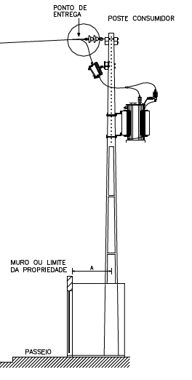

 | Transformador Recomendado |  |  |  |  | POSTE (m)

 |  |  |  |  |  | ESFORÇO (daN)
 | Potência Mínima do Banco de Capacitores (kVAr) quando o transformador está operando a vazio ou com carga muito baixa

 | NOTA: Deve ser projetado e dimensionamento bancos de capacitores fixos instalados na baixa tensão para compensação do fator de potência quando o transformador está operando a vazio ou carga muito baixa.

Tabela 2 - NT.002 | IV - CÁLCULO DO ELO FUSÍVEL

 | Elo fusível recomendado para Transformador |  | FALSE

 | Elo fusível recomendado para Ponto de derivação |  | FALSE

 | NOTA: Não será utilizada chave fusível em transformador particular, salvo nas situações em que o ponto de derivação fique a uma distância igual ou superior a 30 m do ponto de entrega. A chave fusível é obrigatória em subestações localizadas em áreas classificadas como rurais.
Tabelas 3 e 3A - NT.002 | V - DIMENSIONAMENTO DOS CIRCUITOS SECUNDÁRIO
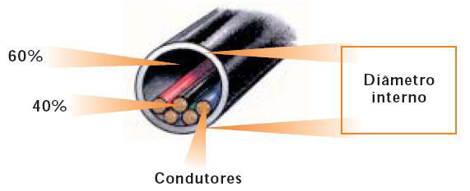
 | Corrente Secundária (A) |  | A

 | Disjuntor |  | A

 | Cabos de cobre com isolação termofixa (XLPE) 0,6/1kV (mm²)
 | Eletroduto de Aço Galvanizado com Diâmetro nominal mm (pol)

 | Condutor de Aterramento
 | Cobre (mm²) | Aço Cobreado (AWG)

DIAGRAMA UNIFILAR | VI - DIAGRAMA UNIFILAR DO POSTO DE TRANSFORMAÇÃO

 |  | 3 Pára-Raios MT |  | 3 Pára-Raios BT
 |  | 21kV 10kA

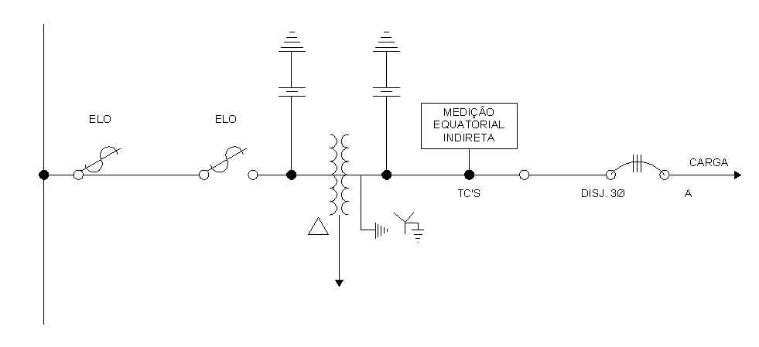

 |  |  |  |  |  | Eletroduto

 | FALSE | FALSE |  |  |  | AÇO GALVANIZADO

 |  |  |  |  | CABOS ISOLADO 0,6/1,0KV - XLPE, EPR ou HEPR 90° Proteção Anti-UV

 |  |  |  |  |  |  | (mm²)

 | REDE AÉREA EQUATORIAL |  | KV |  | POSTE (m) | ESFORÇO MÍNIMO (daN)

 | ¹ Os cálculos definitivos devem seguir conforme projeto elétrico realizado por profissional devidamente habilitado.
 | NORMAS UTILIZADAS NA ELABORAÇÃO DESTA PLANILHA DE CÁLCULO NT.002.EQTL.Normas e Padrões / NBR5410 / NBR14039

